BuscarV (Exacto)
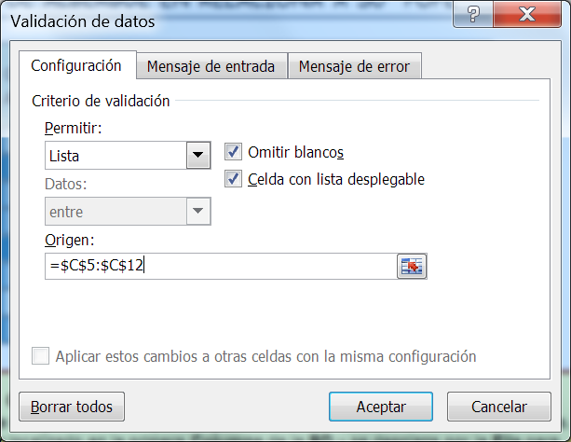
 | DIRECCIONES REGIONALES DEL INPE Y SU CAPACIDAD DE ALBERGUE EN RELACIONA A SU "POPE"

Nº | Dirección Regional del "INPE" | Código de Región | Establecimientos Penitenciarios Activos (EP) | Capacidad de Albergue (CA) | Población Penal (POPE) al 15-07-2013 | Sobre Población (SP = POPE - CA) | % de Sobrepoblación (%SP=SP/CA)
1 | LIMA | 300 | 6 | 1077 | 2624 | 1547 | 144%
2 | HUANCAYO | 100 | 11 | 5008 | 9930 | 4922 | 98%
3 | CHICLAYO | 600 | 7 | 1702 | 3327 | 1625 | 95%
4 | AREQUIPA | 400 | 9 | 1763 | 5380 | 3617 | 205%
5 | PUCALLPA | 200 | 19 | 14335 | 35093 | 20758 | 145%
6 | PUNO | 500 | 4 | 1734 | 3912 | 2178 | 126%
7 | SAN MARTIN | 800 | 4 | 1030 | 1000 | -30 | -3%
8 | CUZCO | 700 | 9 | 2394 | 3760 | 1366 | 57%

Funciones de Busqueda y Referencias
BUSCARV.-Funcion de busqueda vertical que nos permite localizar un valor en una base de datos.
Busca un valor localizado en la primera Columna de la BD y se desplaza por la Fila para devolvernos el valor de la Columna indicada.
Sintaxis:
=BUSCARV(Valor_buscado,Matriz_buscar_en,Indicador_columnas,Ordenado)
Donde:
Valor_buscado.-Es el valor o dato contenido en una celda el cual servira de comparación con los datos contenidos en el Rango de Busqueda(BD).
Matriz_buscar_en.-Base de Datos sin incluir encabezados. La BD se autonumera a partir de su primera columna (1,2, 3,...); donde la primera columna debe contener los datos a comparar con el valor buscado.
Indicador_columnas.-Indica el número de columna de la BD de donde se mostrara el valor localizado.
Ordenado.-Es un valor condicional para extraer o visualizar los datos iguales o aproximados al valor buscado donde:
1=Verdadero .- Valor Aproximado
0=Falso .- Valor Exacto(igual)
 | CONSULTA POR REGION

 | Dirección Regional del "INPE" | PUNO

Funcion de Busqueda
FILA.-Devuelve el número de la fila de una referencia.
Sintaxis:
=FILA(Ref)
Ref: Es la es la celda, o rango unico de celdas, de la que se desea obtener el número de fila; si se omite, devuelve el número de la fila actual.
 | Código de Región
 | Establecimientos Penitenciarios Activos (EP)
 | Capacidad de Albergue (CA)
 | Población Penal (POPE) al 15-07-2013
 | Sobre Población (SP = POPE - CA)
Nombre de Rango
INPE = C5:I12
Para buscar el código de región
1º Escribir en la celda D18 la función:
=BUSCARV(D16,INPE,2,0)
Ejercicio: Busque los datos de los siguientes campos:
Establecimientos Penitenciarios Activos (EP)
Capacidad de Albergue (CA)
Población Penal (POPE) al 15-07-2013
Sobre Población (SP = POPE - CA)
% de Sobrepoblación
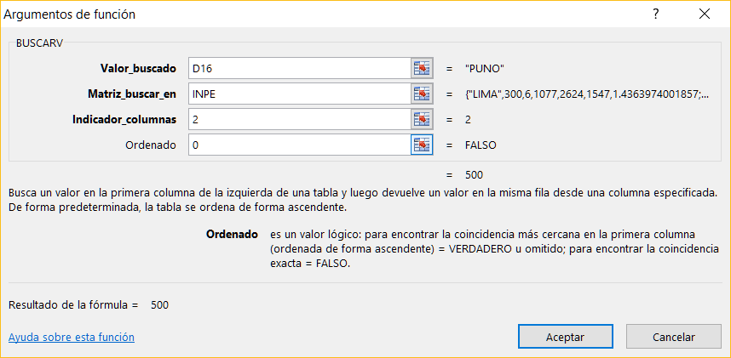
 | % de Sobrepoblación

BuscarV-1 (Exacto)
Nombres de Rangos:
CARGO = D14:F17
Ejercicio: Halle el Pago por Hora
PLANILLA DE SUELDOS

Codigo | Apellidos-Nombres | Cargo | Horas Trabajadas | Pensión | Pago por Hora
EMP001 | Diaz Perez Ismael | Gerente | 160 | ONP
EMP002 | Peña Meza Mirta | Contador | 160 | AFP
EMP003 | Chuez Flores Luz | Secretaria | 182 | ONP
EMP004 | Cayo Puma Rene | Oficinista | 182 | AFP
EMP005 | Anton Abad Luis | Gerente | 160 | AFP
EMP006 | Solis Diaz Walter | Oficinista | 182 | ONP
EMP007 | Araujo Veliz Ana | Secretaria | 182 | AFP
EMP008 | Lopez Paz Edgar | Contador | 160 | ONP

 |  |  | Cargo |  | Pago * Hora
 |  |  | Gerente |  | 30
 |  |  | Contador |  | 20
 |  |  | Secretaria |  | 10
 |  |  | Oficinista |  | 15

BuscarV (Aproximado)
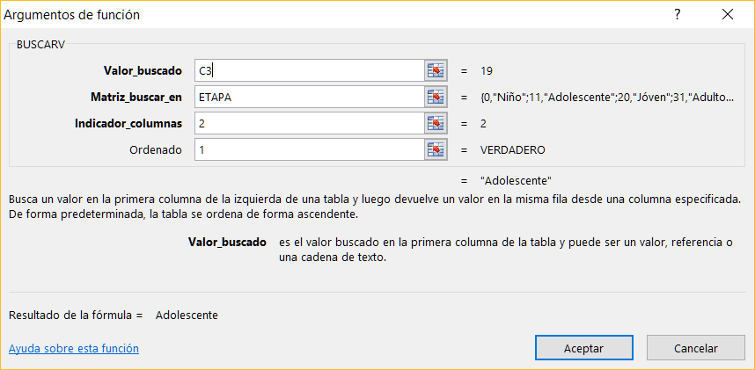
Nombres | Edad | Etapa | Etapas del Desarrollo
Luis | 19 |  | Rango (a partir) | Etapa
Ruben | 42 |  | 0 | Niño
Marco | 28 |  | 11 | Adolescente
Percy | 17 |  | 20 | Jóven
David | 55 |  | 31 | Adulto
Victor | 10 |  | 60 | Anciano
Anthony | 62
Nombres de Rangos:
ETAPA = F4:G8
=BUSCARV(C3,ETAPA,2,1)
Jorge | 69
Larry | 6
Nelson | 22
Edson | 35
Gerardo | 29

